工作表1
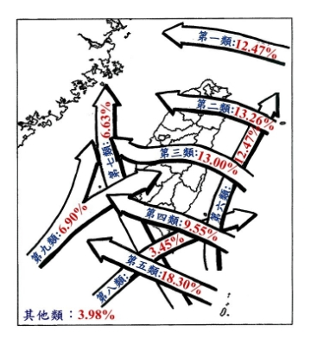
Event | type | typhoon_1_name | typhoon_2_name | typhoon_1_size | ty1_pathways | typhoon_2_size | ty2_pathways | elec_stop | typhoon_1_c_name | typhoon_2_c_name | year | life_days
Hagibis | single_typhoon | HAGIBIS | na | 輕度 | 10(掃過北台灣) | na | na | 2444 | 哈吉貝 | na | 2014
Chan-hom | single_typhoon | CHAN-HOM | na | 中度 | 1 | na | na | 27340 | 昌鴻 | na | 2015
Dujuan | single_typhoon | DUJUAN | na | 強烈 | 3 | na | na | 2354238 | 杜鵑 | na | 2015 | 7
Soudelor | single_typhoon | SOUDELOR | na | 強烈 | 3 | na | na | 4501064 | 蘇迪勒 | na | 2015 | 10 | 1.4285714286 | 1.9118984572
Fung-wong | single_typhoon | FUNG-WONG | na | 輕度 | 6 | na | na | 96187 | 鳳凰 | na | 2014 |  |  | 1.6702349429
Matmo | single_typhoon | MATMO | na | 中度 | 3 | na | na | 486027 | 麥德姆 | na | 2014
Nepartak | single_typhoon | NEPARTAK | na | 強烈 | 4 | na | na | 278533 | 尼伯特 | na | 2016
MerantiAndMalakas | double_typhoon | MERANTI | MALAKAS | 強烈 | 4 | 中度 |  | 997241 | 莫蘭蒂 | 馬勒卡 | 2016
NesatAndHaitang | double_typhoon | NESAT | HAITANG | 輕度 | 2 | 中度 | 7 |  | 尼莎 | 海棠 | 2017
Megi | single_typhoon | MEGI | na | 中度 | 3 | na | na |  | 梅姬 | na | 2016 | 4 | 2.5 | 1.75
 |  |  |  |  |  |  |  |  |  |  |  |  | 2.125

工作表2
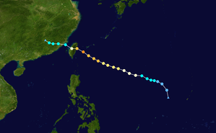
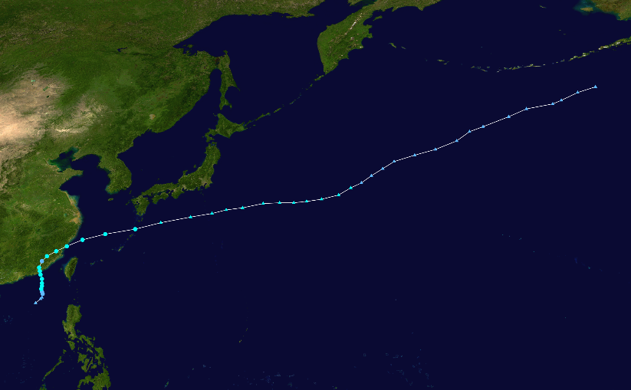
哈吉貝

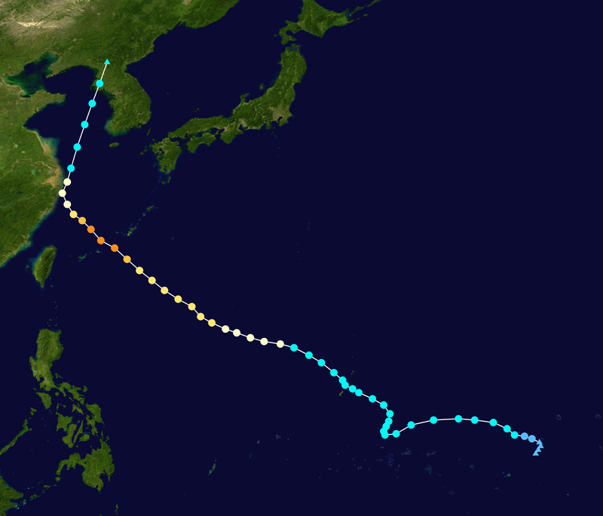
昌鴻

杜鵑
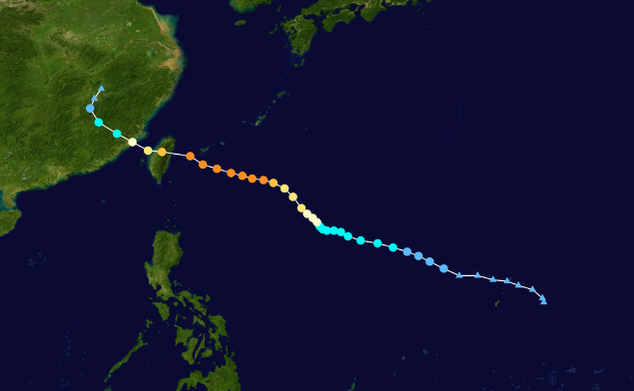

蘇迪勒
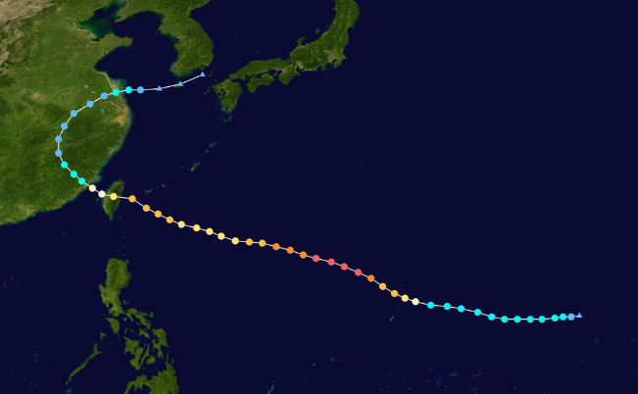

鳳凰
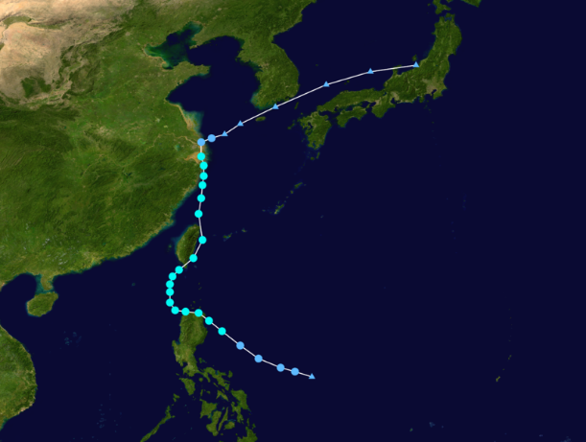

麥德姆
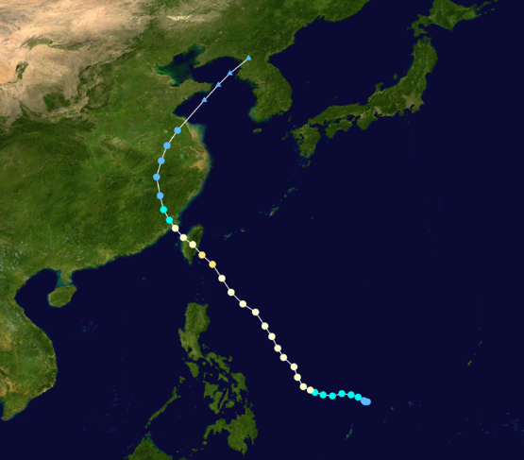

尼伯特
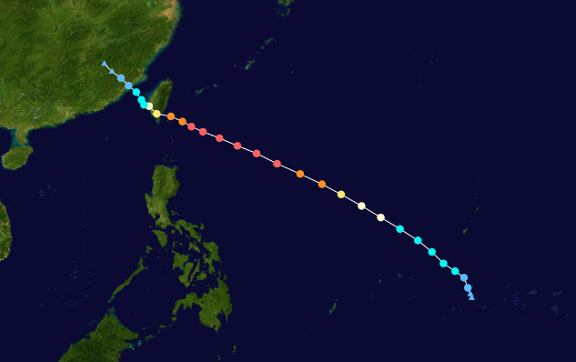

莫蘭蒂
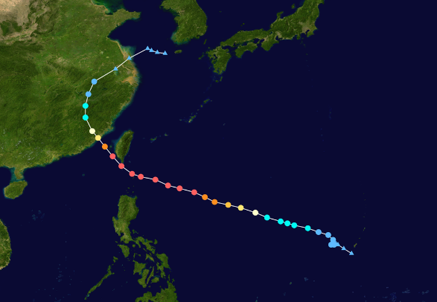

尼莎
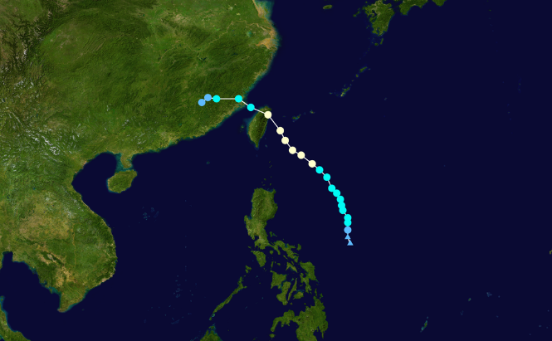

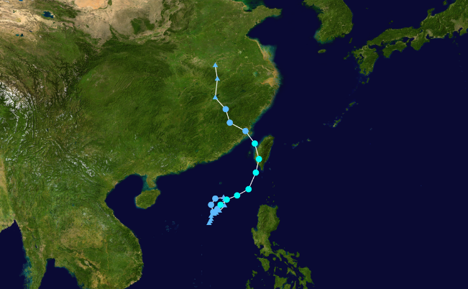
海棠

梅姬

